상품제안서
일반지퍼화일(유백색) | 상품코드: F18967

 |  |  |  |  |  |  | 02-412-0044 | www.easy1.co.kr
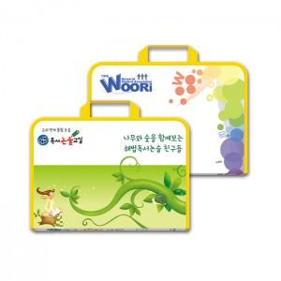

【상세/제작정보】

【인쇄/포장옵션】 | 풀칼라 / 벌크

【공급단가】 | 수량 | 500~ | 1,000~ | 3,000~ | 5,000~ | 10,000~
*VAT별도 | 단가 | 2,280원 | 2,240원 | 2,180원 | 2,140원 | 2,090원

【상품 URL】 | https://dev.easy1.co.kr:443/src/goods_detail.php?gdno=18967

